Solicitud gráfica
 | Área: | Ciencias Naturales |  |  | Fecha:
 | Grado: | 11
 | Título del tema: | La química orgánica y el carbono |  |  | ¿Cuaderno de estudio o recurso? | Recurso
 | Editor: | Lyz Marcela Bernal Gómez |  |  | Motor del recurso | M6A

 | Código guión o recurso: | CN_11_10_REC130 | ← Para determinar este código, visite la hoja de Ayuda
 |  |  |  |  | ESPECIFICACIÓN DE ARCHIVOS A ENTREGAR
Núm. | Archivo Shutterstock o ruta en web | Imagen para: | Tipo | Ubicación de la imagen en el recurso M6A | Nombre imagen SMALL | Tamaño imagen SMALL | Nombre imagen ZOOM | Tamaño imagen ZOOM | Descripción | Observaciones
IMG01 | Ver descripción y observaciones | Recurso M6A | Ilustración | Contenido | CN_11_10_REC130_IMG01n.png | 286 x 286 px | CN_11_10_REC130_IMG01a.png | 500 x 500 px |  | Por favor ilustrar igual a la imagen guía
IMG02 | Ver descripción y observaciones | Recurso M6A | Ilustración | Contenido | CN_11_10_REC130_IMG02n.png | 286 x 286 px | CN_11_10_REC130_IMG02a.png | 500 x 500 px |  | Por favor ilustrar igual a la imagen guía
IMG03 | Ver descripción y observaciones | Recurso M6A | Ilustración | Contenido | CN_11_10_REC130_IMG03n.png | 286 x 286 px | CN_11_10_REC130_IMG03a.png | 500 x 500 px |  | Por favor ilustrar igual a la imagen guía
IMG04 | Ver descripción y observaciones | Recurso M6A | Ilustración | Contenido | CN_11_10_REC130_IMG04n.png | 286 x 286 px | CN_11_10_REC130_IMG04a.png | 500 x 500 px | 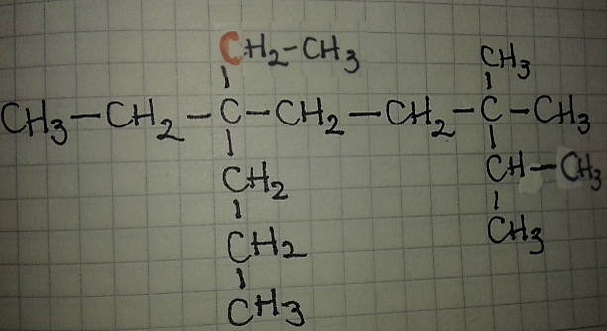 | Por favor ilustrar igual a la imagen guía. Por favor el carbono de color rojo
IMG05 | Ver descripción y observaciones | Recurso M6A | Ilustración | Contenido | CN_11_10_REC130_IMG05n.png | 286 x 286 px | CN_11_10_REC130_IMG05a.png | 500 x 500 px | 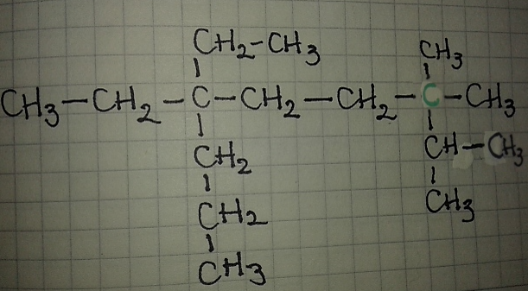 | Por favor ilustrar igual a la imagen guía. Por favor el carbono de color verde
IMG06 | Ver descripción y observaciones | Recurso M6A | Ilustración | Contenido | CN_11_10_REC130_IMG06n.png | 286 x 286 px | CN_11_10_REC130_IMG06a.png | 500 x 500 px | 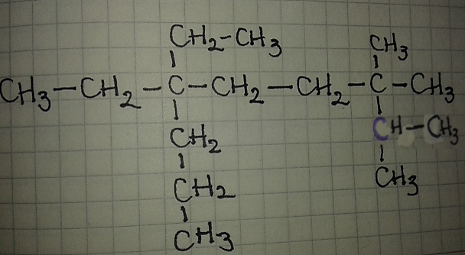 | Por favor ilustrar igual a la imagen guía. Por favor el carbono de color morado
IMG07 | Ver descripción y observaciones | Recurso M6A | Ilustración | Contenido | CN_11_10_REC130_IMG07n.png | 286 x 286 px | CN_11_10_REC130_IMG07a.png | 500 x 500 px | 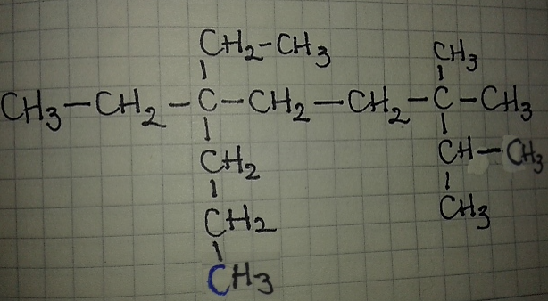 | Por favor ilustrar igual a la imagen guía. Por favor el carbono de color azul
IMG08 | Ver descripción y observaciones | Recurso M6A | Ilustración | Contenido | CN_11_10_REC130_IMG08n.png | 286 x 286 px | CN_11_10_REC130_IMG08a.png | 500 x 500 px | 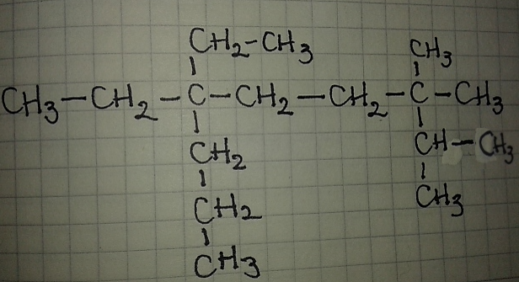 | Por favor ilustrar igual a la imagen guía

